seguimiento ppaa
DEPARAMENTO ADMINISTRATIVO DE LA DEFENSORÍA DEL ESPACIO PÚBLICO
FORMATO
META CUMPLIDA
META CUMPLIDA
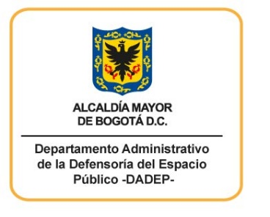
SEGUIMIENTO AL PLAN DE EMERGENCIAS 2021
Monitoreo a las actividades programadas con corte al 30 de Septiembre de 2021
Objetivos | Meta | Actividades Programadas | Fecha de programación | Actividad dirigida a: | Actividades ejecutadas o programadas | Evidencias | Porcentaje de cumplimiento de la actividad | Resultados Obtenidos
Contribuir a una eficaz respuesta ante los eventos de emergencia que se presente para proteger la integridad de los servidores y visitantes de la Entidad | Fortalecimiento del SG-SST | Capacitación teórica practica Brigadista por un día | 01-03-2021 al 31/10/2021 | Brigadistas o invitados | Se desarrollar de acuerdo con la invitación dada por la ARL
 |  | Capacitación en equipos de extinción de incendios | 01-07-2021 al 30/09/2021 | Brigadistas o invitados | Se llevo a cabo capacitación en manejo de extintores para Brigada de Emergencias y otros invitados | Listado de asistencia | 100% | Lograr que la Brigada de Emergencias cuente con los conocimientos que se requieren en caso de presentarse un conato de incendio
 |  | Capacitación en primeros auxilios | 01/04/2021 al 31/10/2021 | Brigadistas o invitados | Se llevo a cabo capacitación en Primeros Auxilios para la Brigada de Emergencias | Listado de asistencia | 100% | Lograr que la Brigada de Emergencias cuente con los conocimientos que se requieren en caso de una urgencia o emergencia
 |  |  | 01/04/2021 al 30/07/2021 | Lideres de la brigada /comunicaciones | Se llevó a cabo la sensibilización de detalles que salvan vidas por parte de la secretaria de Cultura | Listado de asistencia | 100% | Lograr sensibilizar a los líderes de la brigada para que sean aves cuidadoras de acuerdo con la estrategia que tiene la Secretaria de Cultura
 |  | Simulacro de emergencias | 01/10/2021 al 31/10/2021 | De acuerdo a la invitación | Se realizara de acuerdo con los lineamientos dados por el IDIGER
INDICADORES
Actividades programadas en el trimestre/ actividades ejecutadas en el trimestre * 100 |  | 100%
Actividades programadas en la vigencia / actividades ejecutads en la vigencia * 100 |  | 60%

Elaboró: Julieth Alexandra Bermúdez Revisó: Julio Acosta Aprobó: Mariela Pardo Corredor
Cra.30 N0. 25-90 Piso 15 Bogotá D.C. Código Postal 111311 PBX: 3822510 www.dadep.gov.co Info: Línea 195

